信用管理メニュー
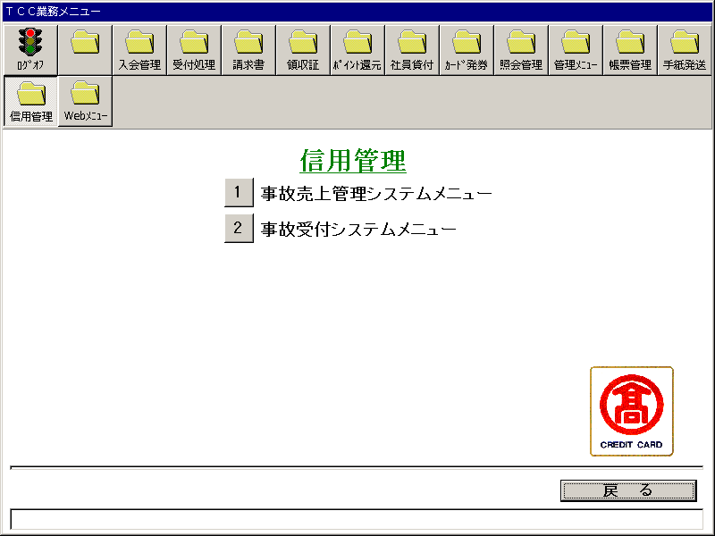
【画面レイアウト】

事故売上管理システムメニュー
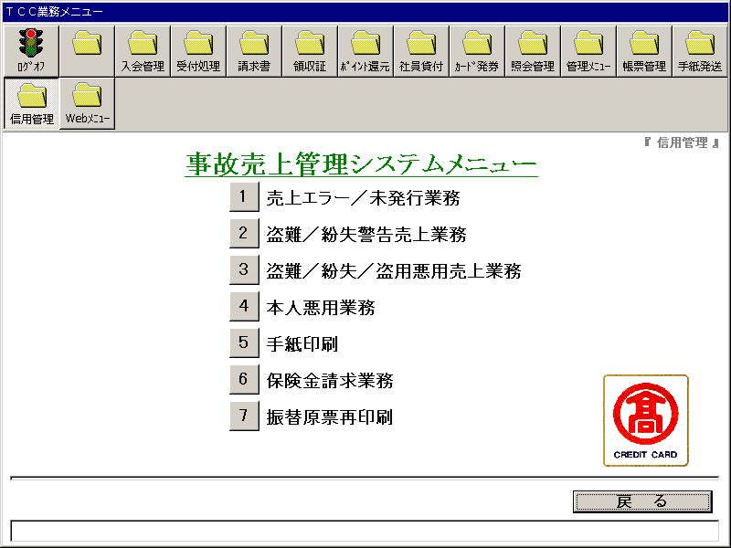
【画面レイアウト】

売上エラー_未発行業務メニュー
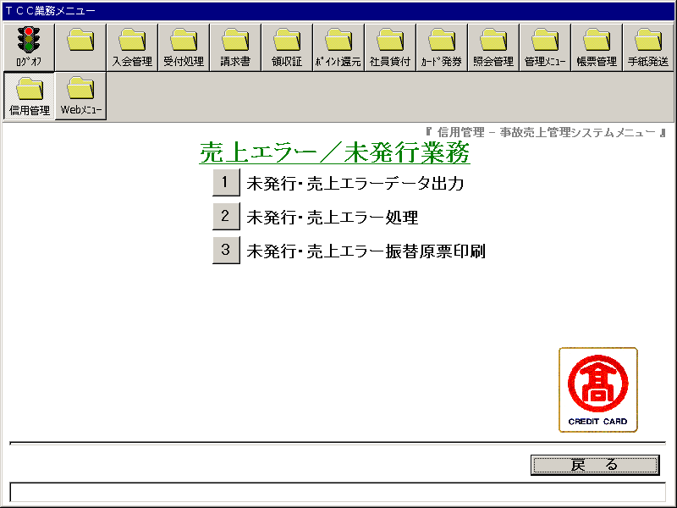
【画面レイアウト】

未発行・売上エラーデータ出力指示
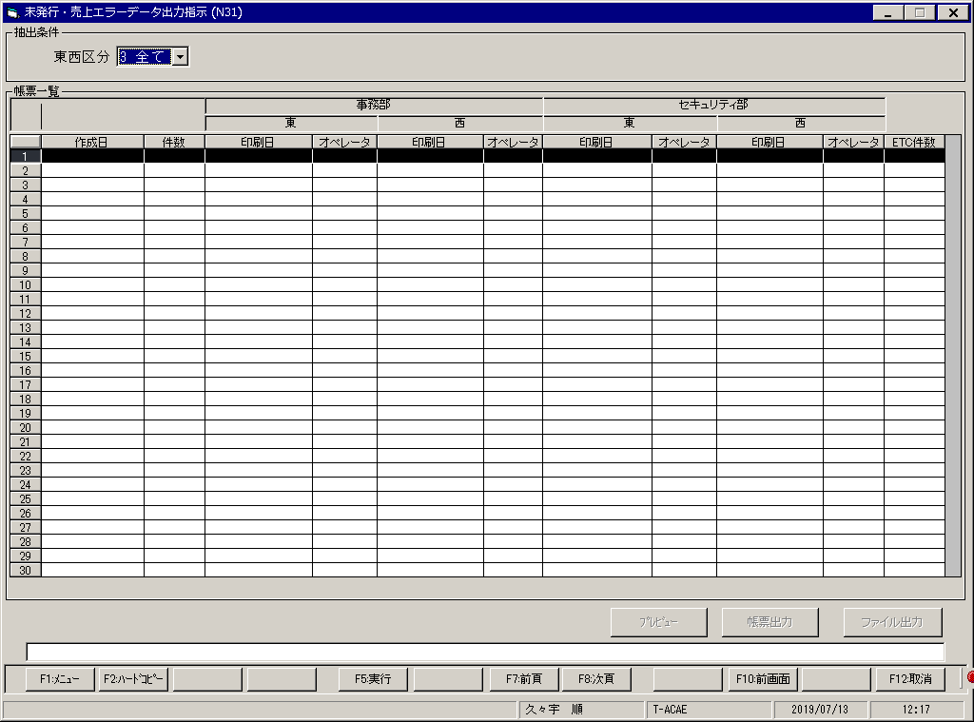
【画面レイアウト】

未発行・売上エラー処理
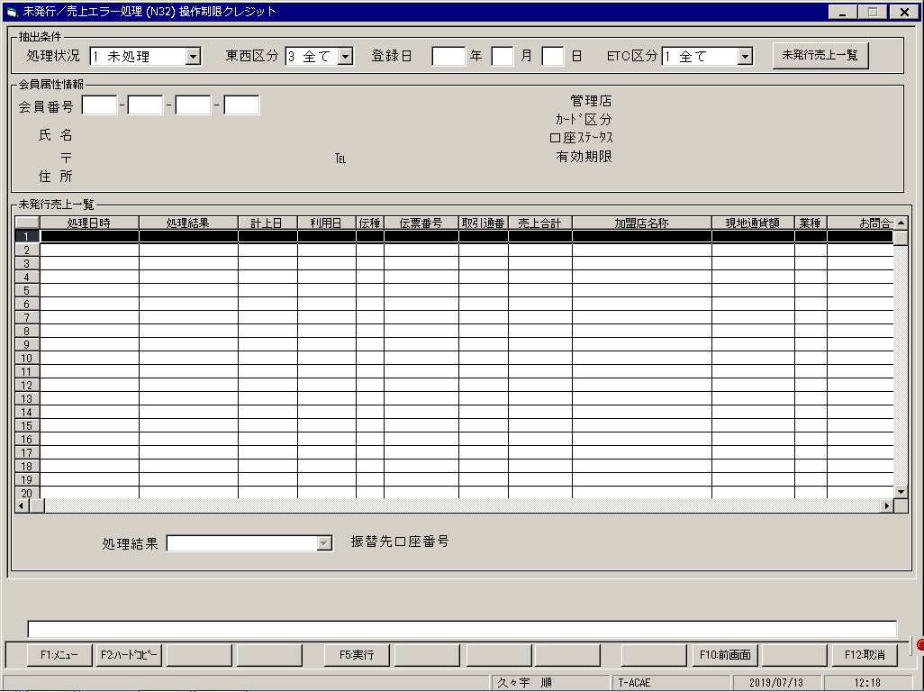
【画面レイアウト】

未発行・売上エラー振替原票出力
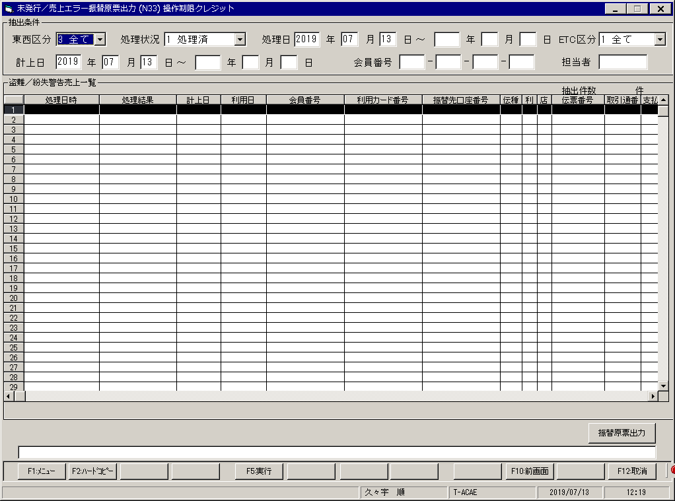
【画面レイアウト】

盗難_紛失警告売上業務メニュー
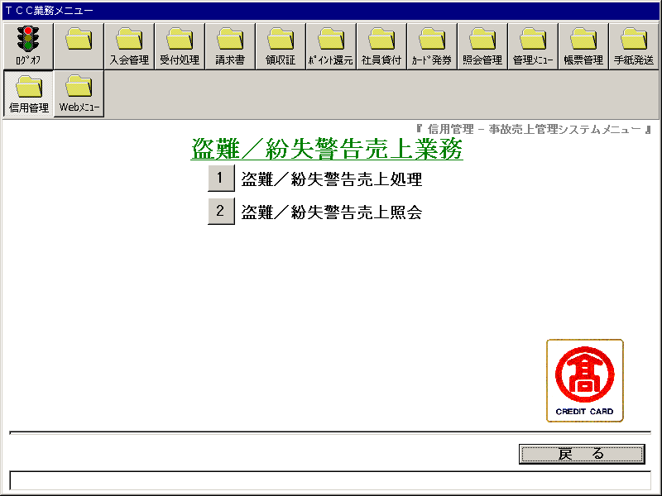
【画面レイアウト】

盗難_紛失警告売上処理
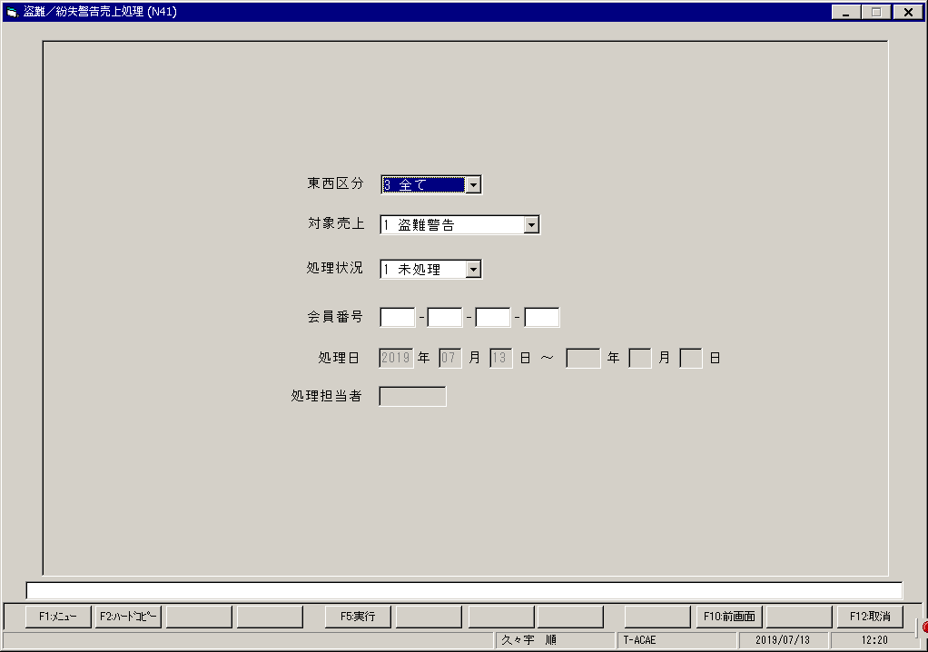
【画面レイアウト】

盗難_紛失警告売上照会
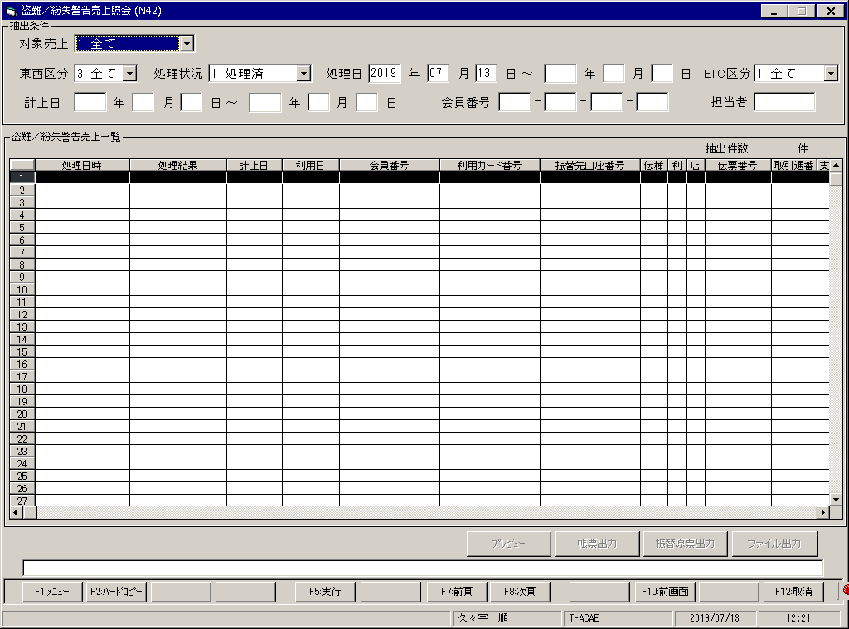
【画面レイアウト】

盗難_紛失_盗用悪用売上業務メニュー
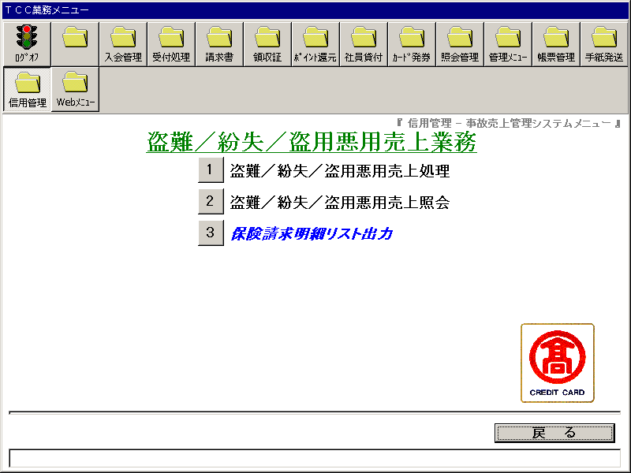
【画面レイアウト】

盗難_紛失_盗用悪用処理

【画面レイアウト】

盗難_紛失_盗用悪用照会
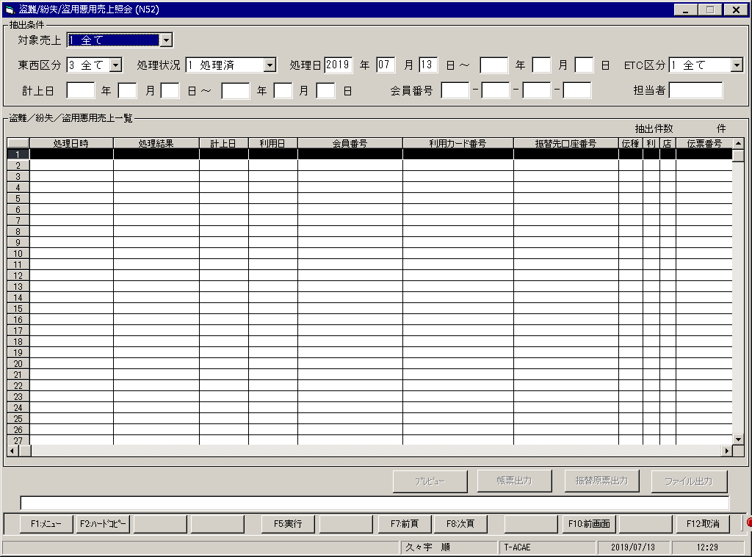
【画面レイアウト】

保険請求明細リスト出力
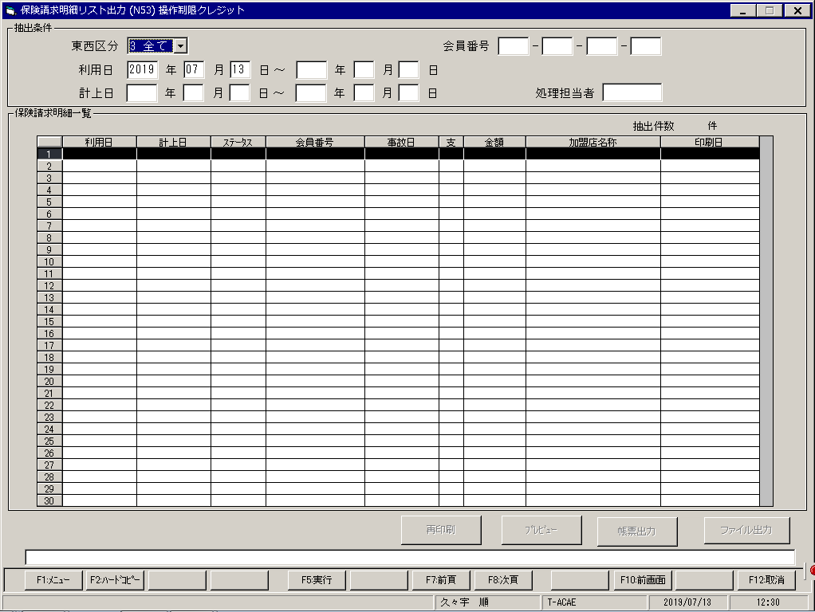
【画面レイアウト】

本人悪用売上リスト出力指示(本人悪用業務)
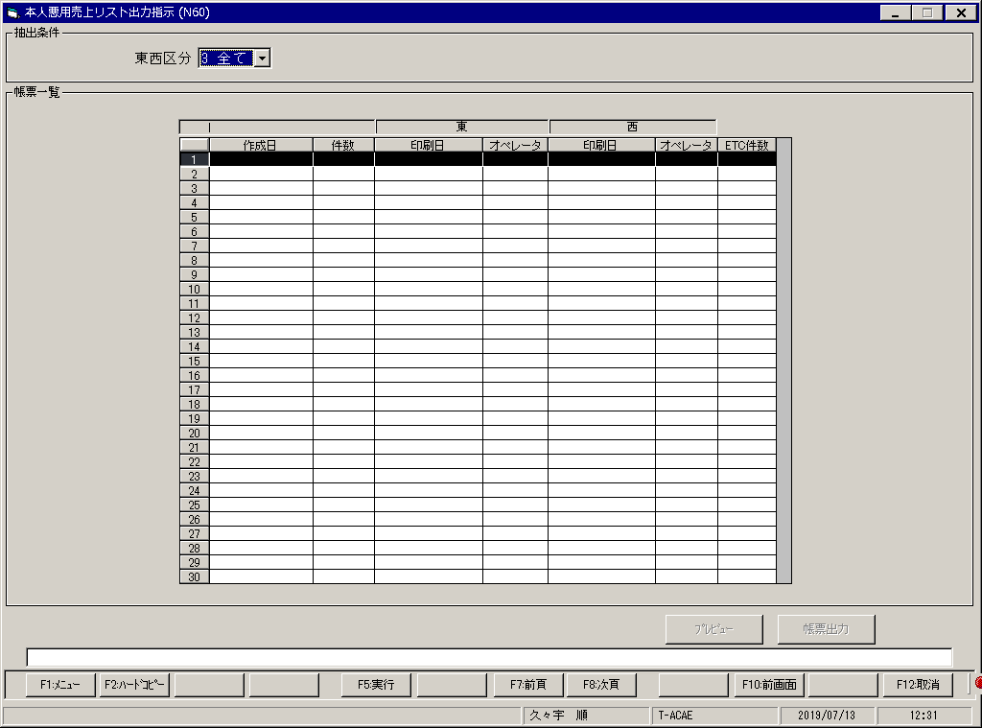
【画面レイアウト】

手紙印刷
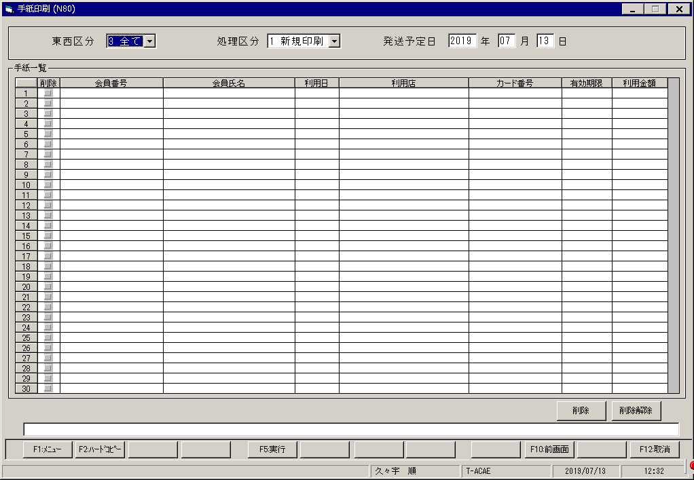
【画面レイアウト】

保険金請求業務メニュー
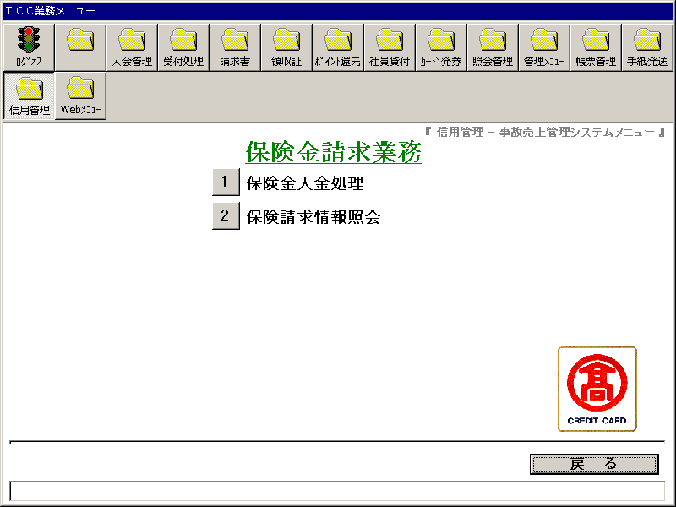
【画面レイアウト】

保険金入金処理
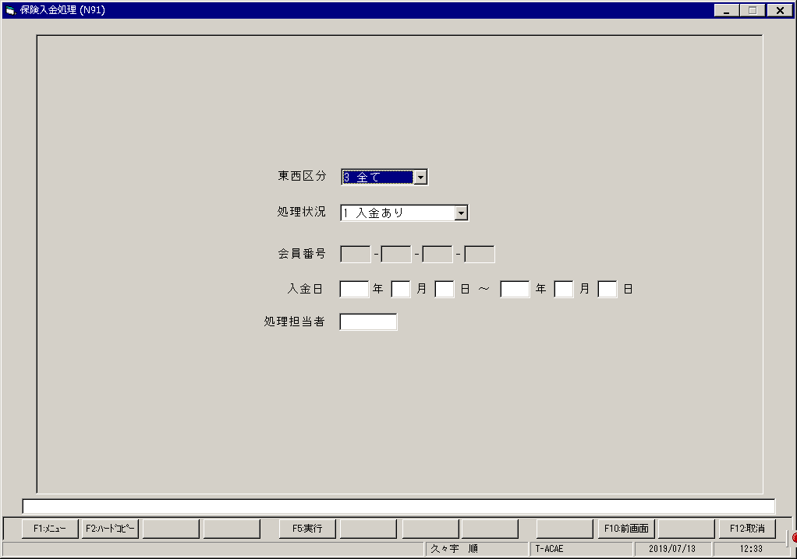
【画面レイアウト】

保険金請求情報照会
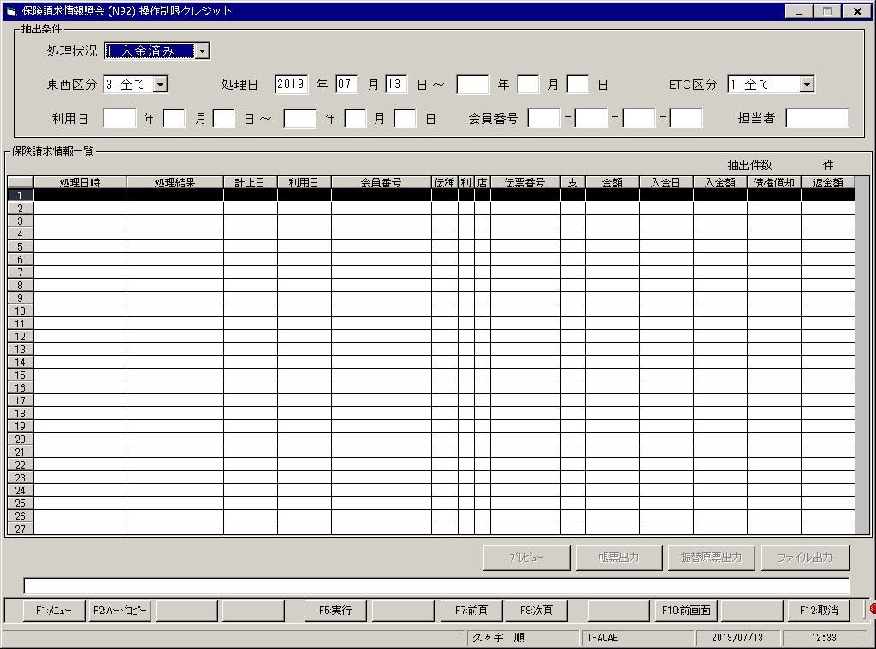
【画面レイアウト】

振替原票印刷状況照会
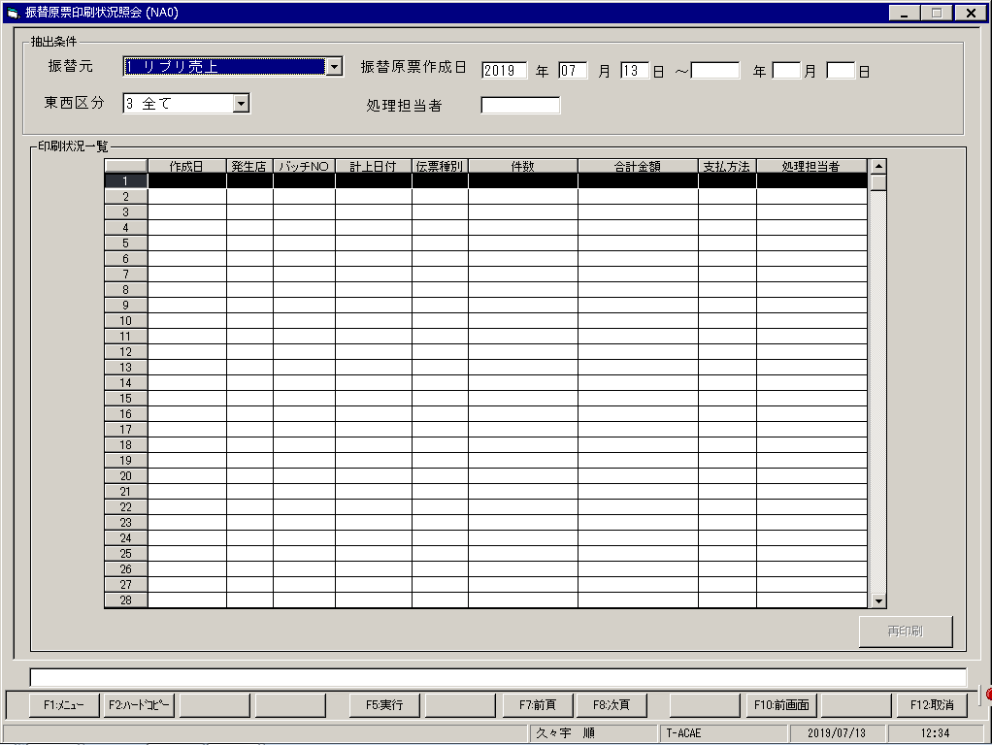
【画面レイアウト】

事故受付システムメニュー
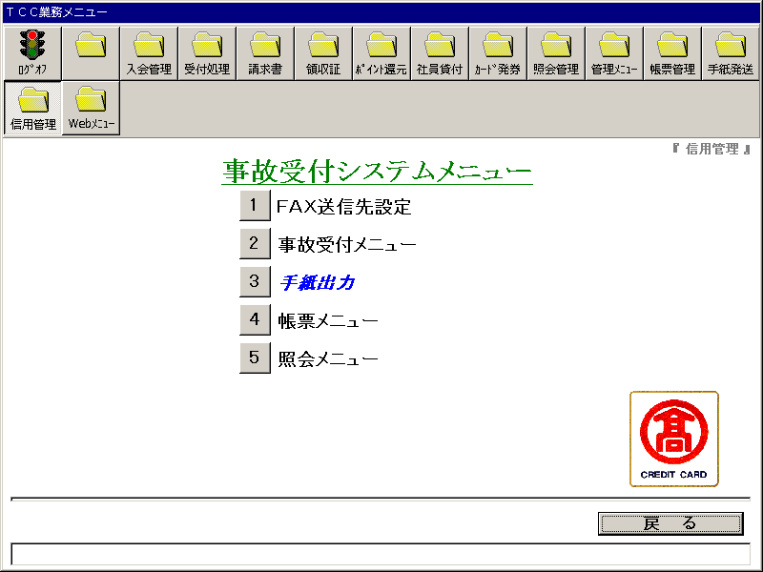
【画面レイアウト】

事故受付システム_FAX送信先設定
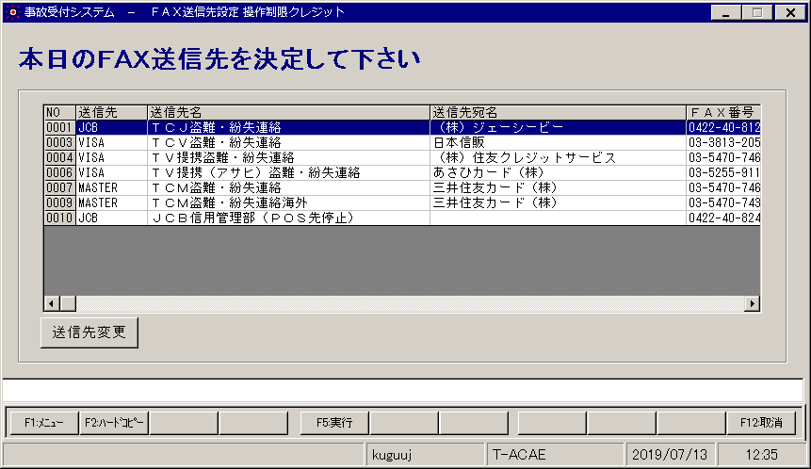
【画面レイアウト】

事故受付メニュー
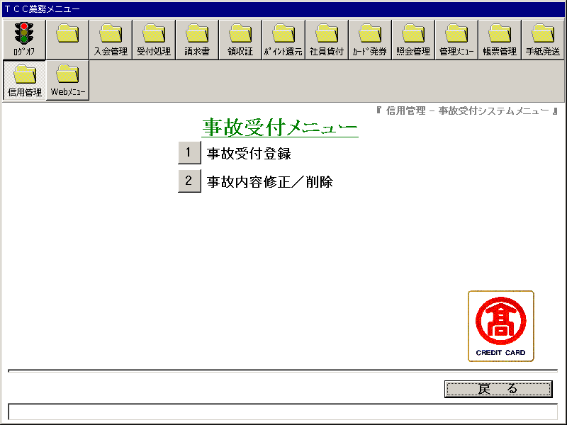
【画面レイアウト】

事故受付システム_事故受付登録
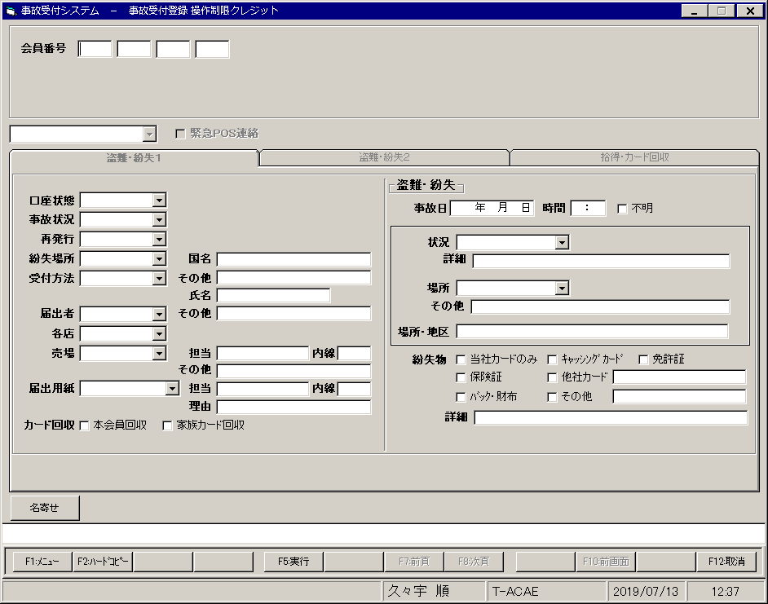
【画面レイアウト】

事故受付システム_事故内容修正
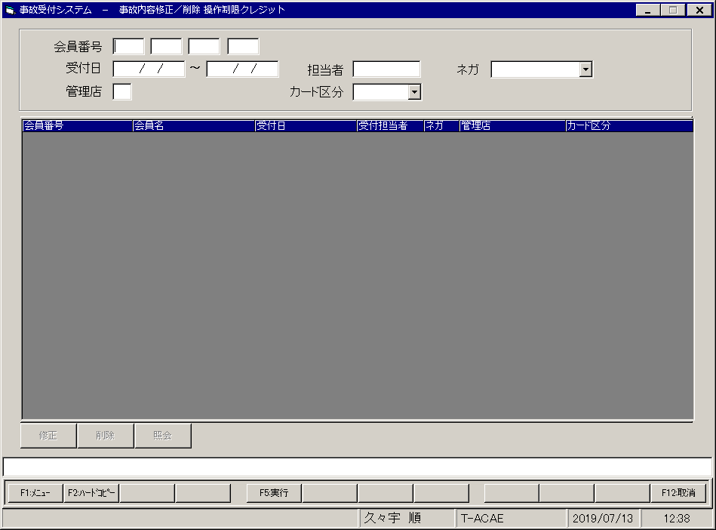
【画面レイアウト】

事故受付システム_手紙出力
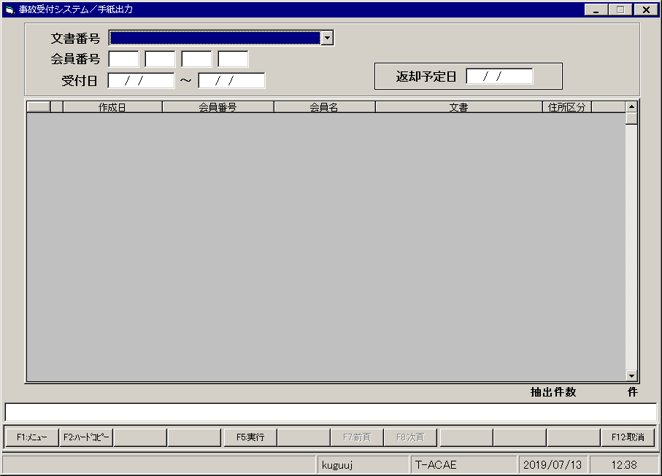
【画面レイアウト】

事故受付システム_帳票メニュー
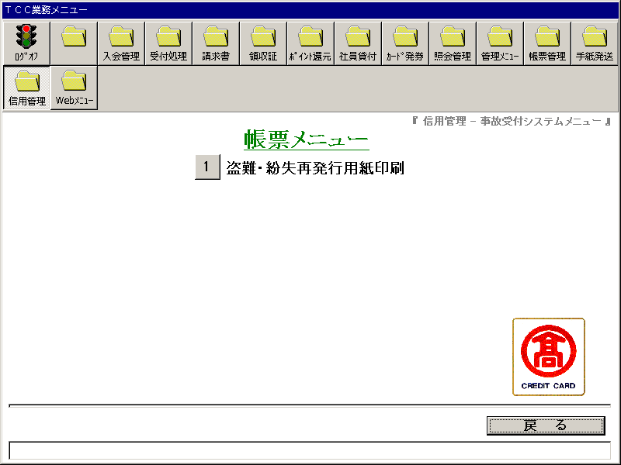
【画面レイアウト】

事故受付システム_盗難・紛失再発行用紙印刷
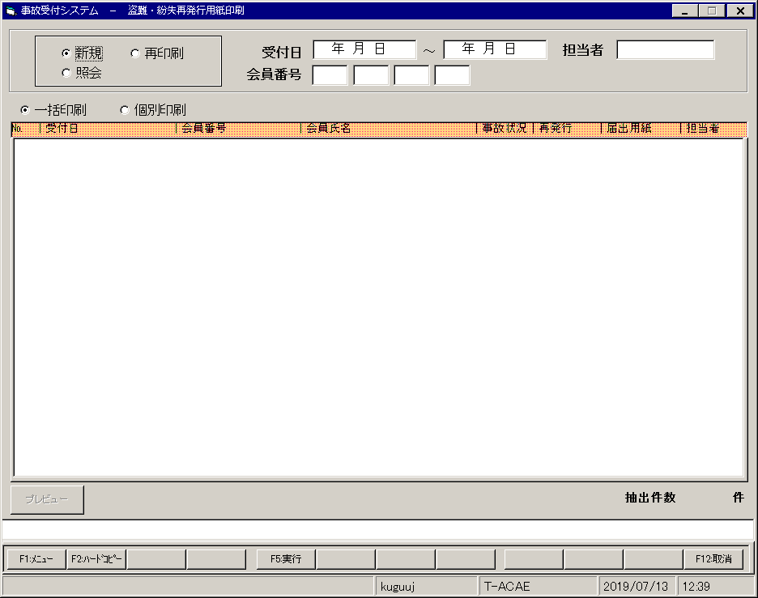
【画面レイアウト】

事故受付システム_照会メニュー
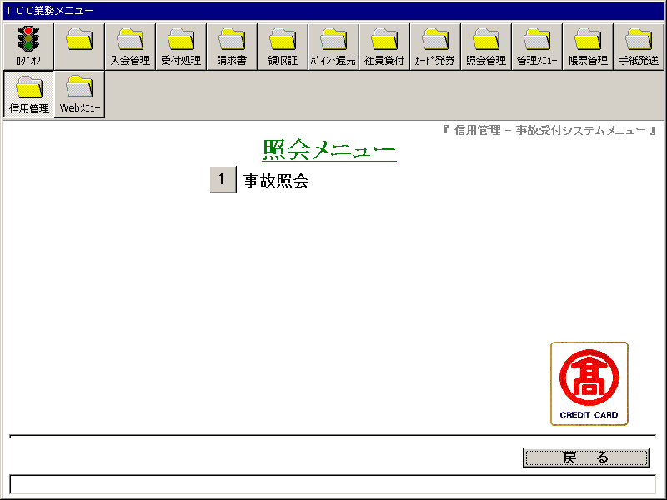
【画面レイアウト】

事故受付システム_事故照会
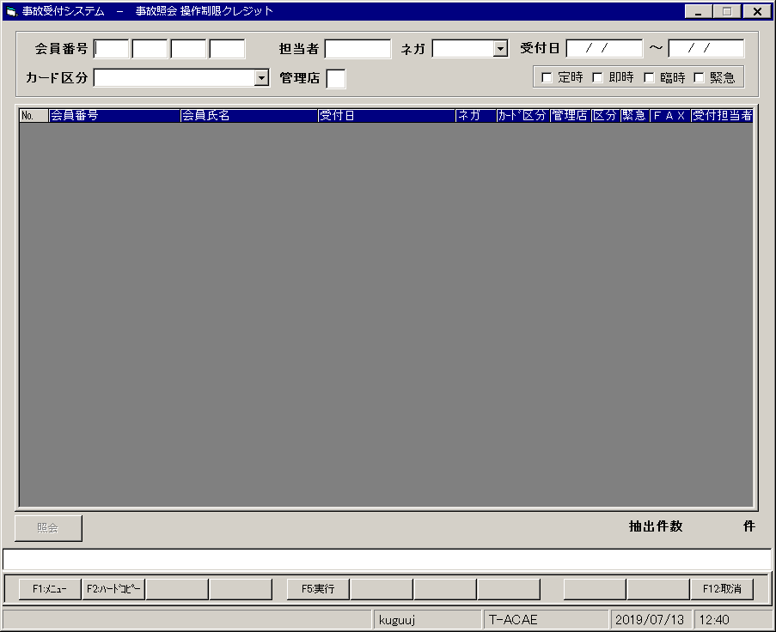
【画面レイアウト】

Webメニュー
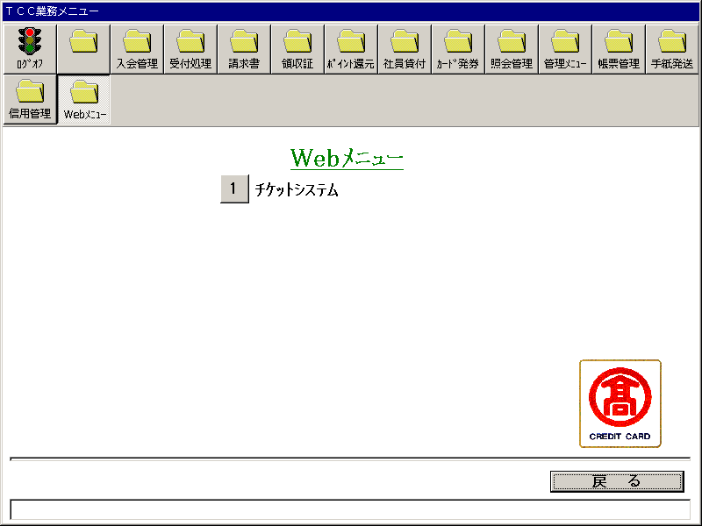
【画面レイアウト】

チケットシステム
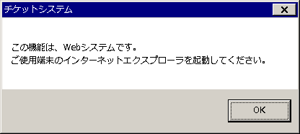
【画面レイアウト】

